menu
 |  |  | VBS Sint-Elooischool - Lactose & glutenvrij (D03L) Sint-Elooistraat 58 BE-9080 ZEVENEKEN
Maandag 18/04/22 | Dinsdag 19/04/22 | Donderdag 21/04/22 | Vrijdag 22/04/22
 | Gevogelteburger Gevogeltesaus Puree | Visfilet Brevalsaus Gestoofde worteltjes Puree | Hesp in tomatensaus Elleboogjes
Maandag 25/04/22 | Dinsdag 26/04/22 | Donderdag 28/04/22 | Vrijdag 29/04/22
Vol-au-vent met champignons Groentenmix Rijst | Bolognaise Spaghetti | Kippenhaasje Gevogeltesaus Appelmoes Gestoomde aardappelen | Boomstammetje Jachtsaus Spinazie Puree

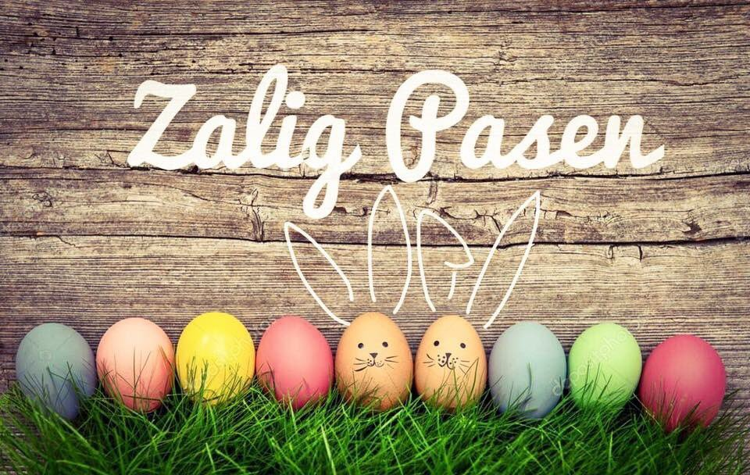

ALLERGENENINFO: | https://order.hanssens.be/nl/download-get/MENU_D03L_P7E49M_HUIDIGE_MAAND.xlsx

Hanssens Catering Lange Ambachtstraat 32 BE-9860 OOSTERZELE
Allergenen week 1 | Allergenen week 2

